Customize your calendar
Go to Format >> Theme
Bring your personal style into your annual planning
This calendar will automatically update based on the year. You can also manually change the year in the first sheet. Explore 16 different themes to personalize your calendar - Simply go to the "Format" menu and select "Theme" - Browse and select from one of the preset Themes in the side panel - Use the themes as-is or you can add your own style by clicking "Customize"

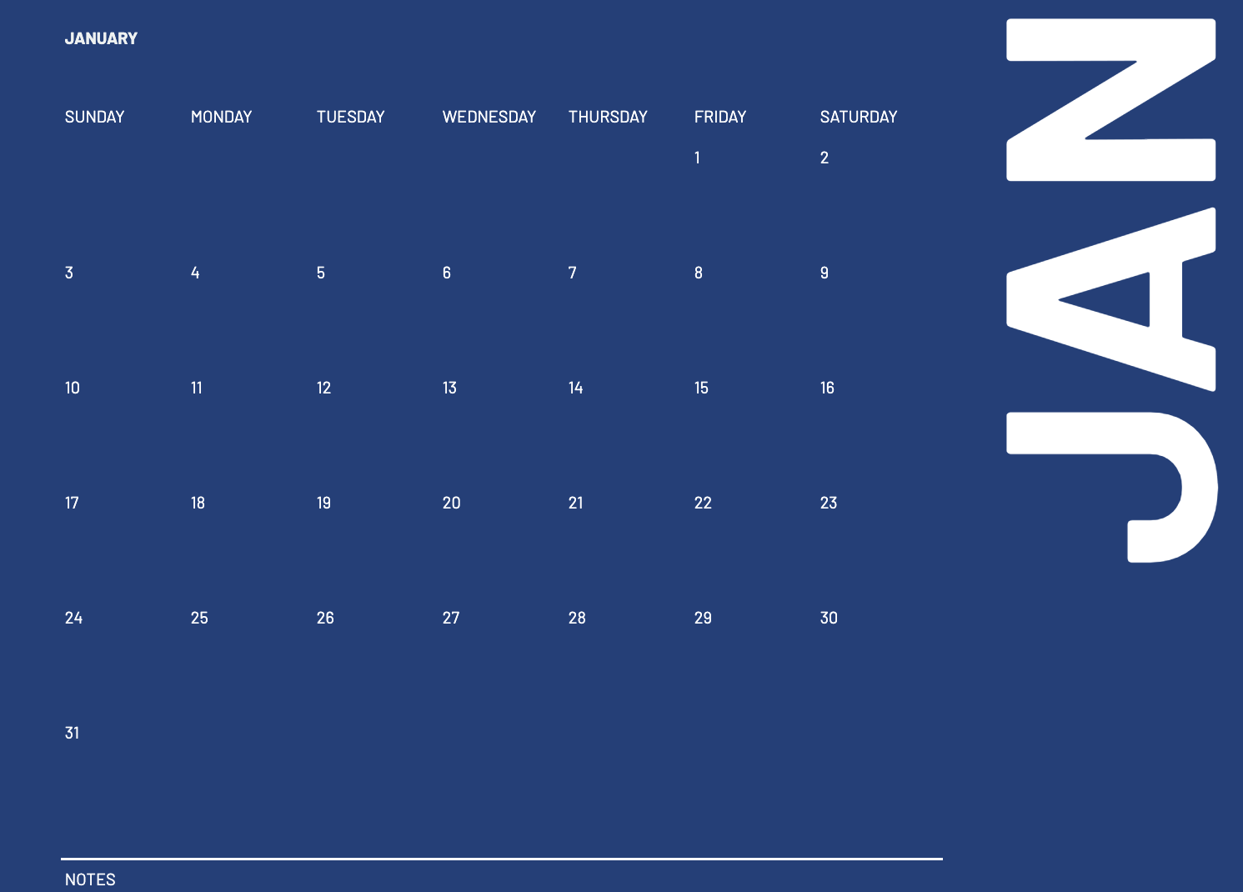 | 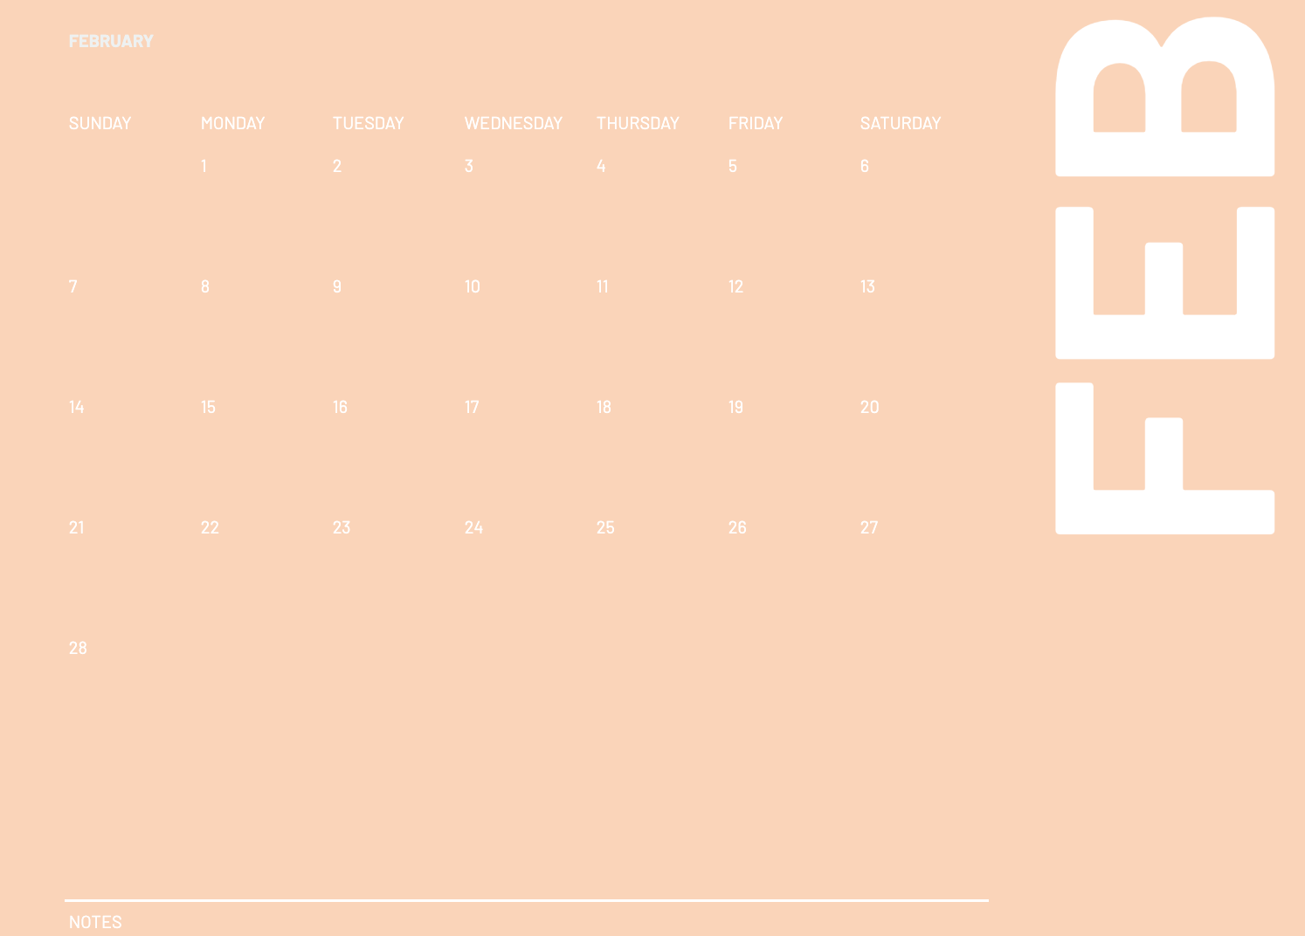 | 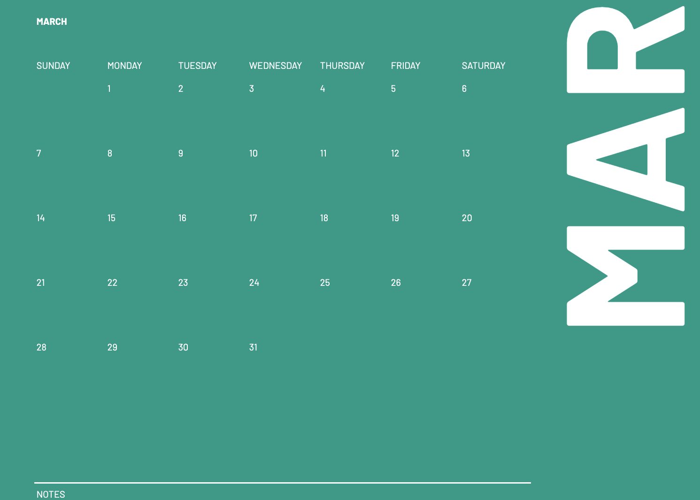
Streamline

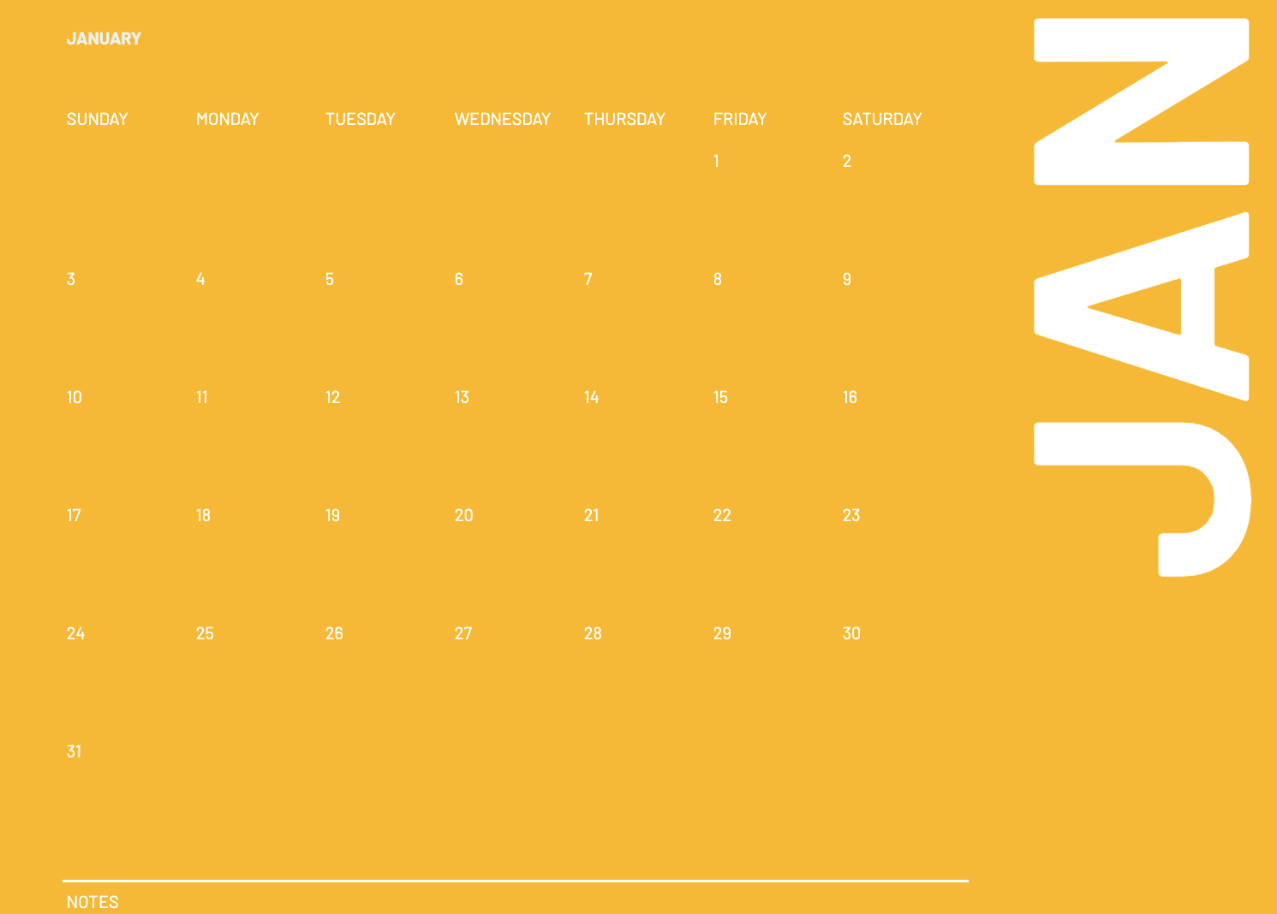 | 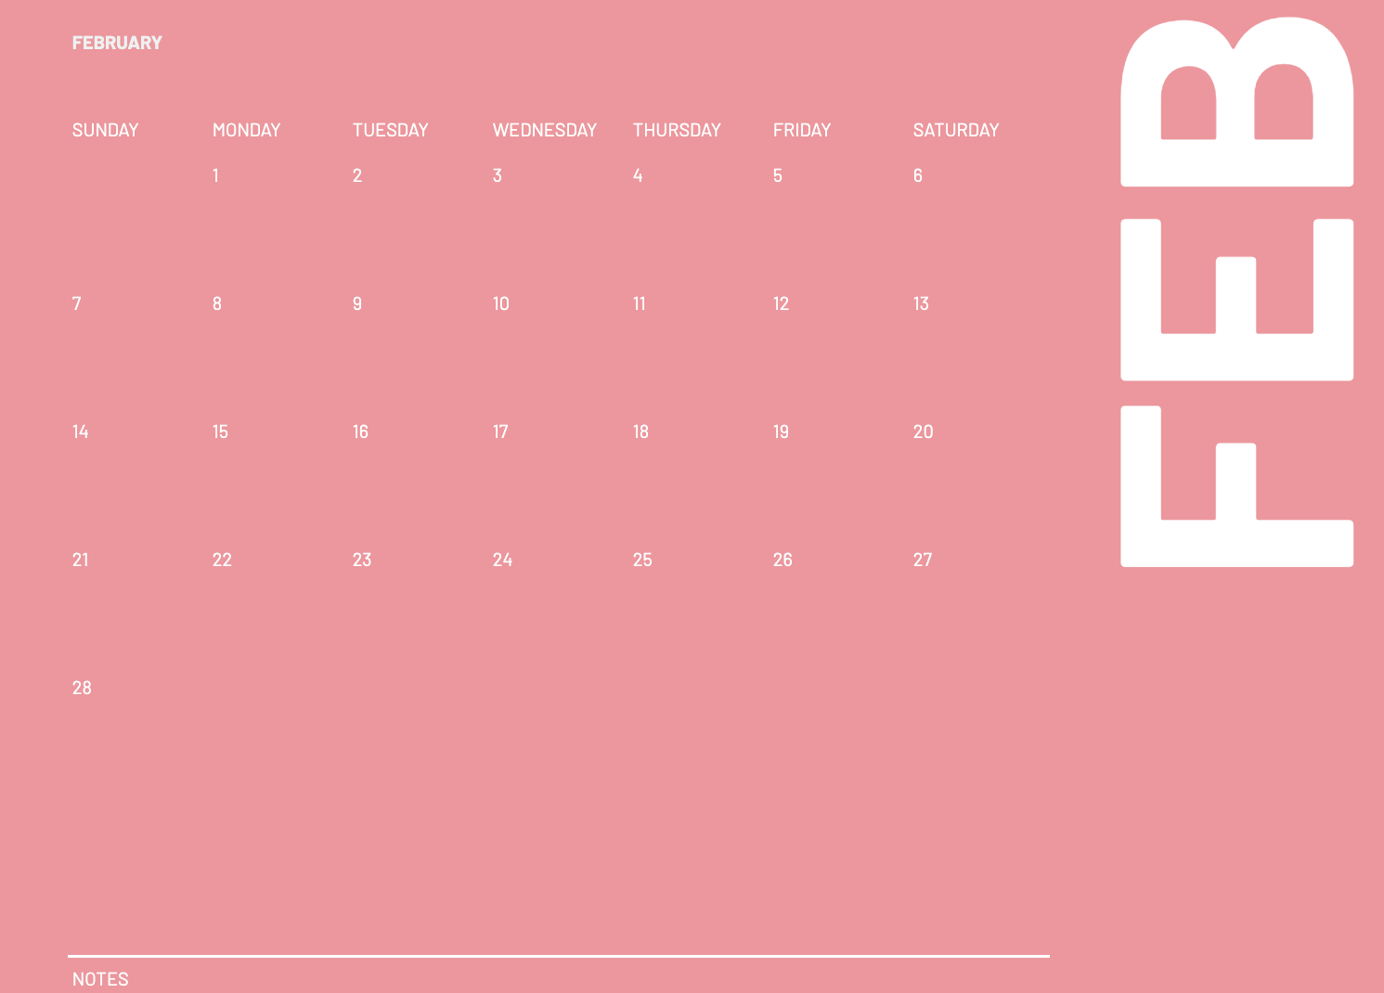 | 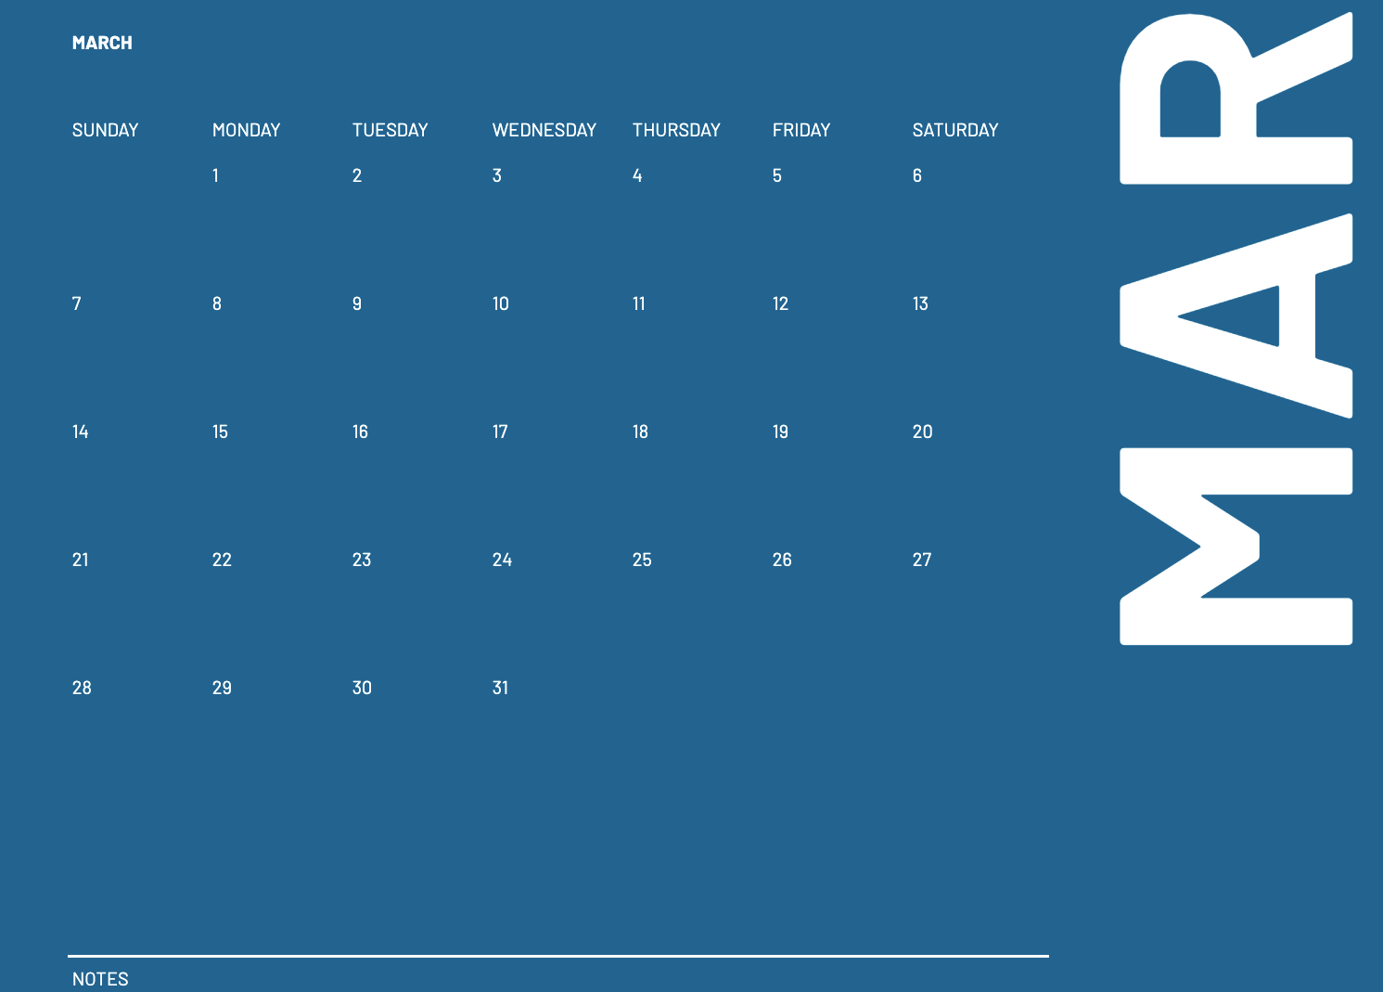
Retro

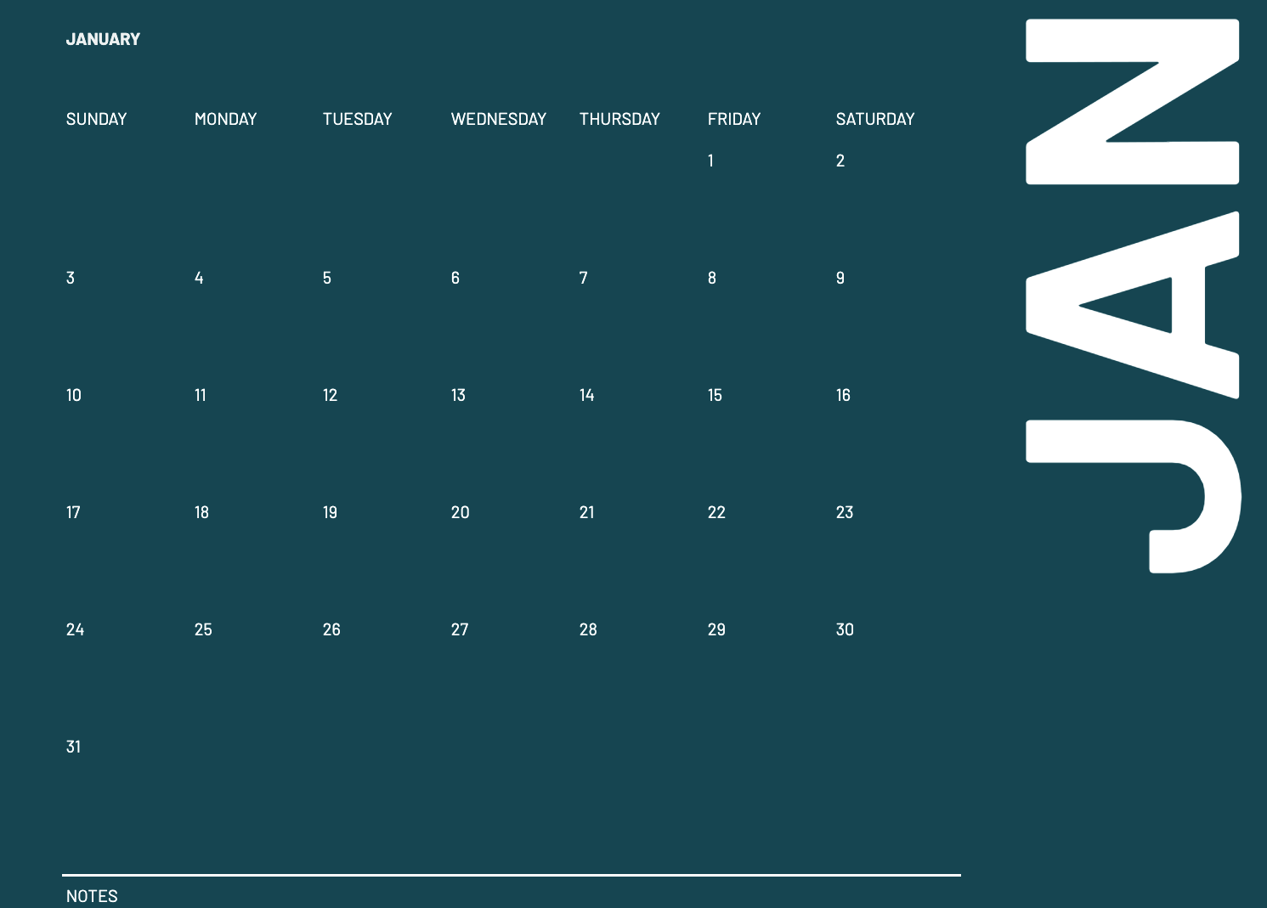 | 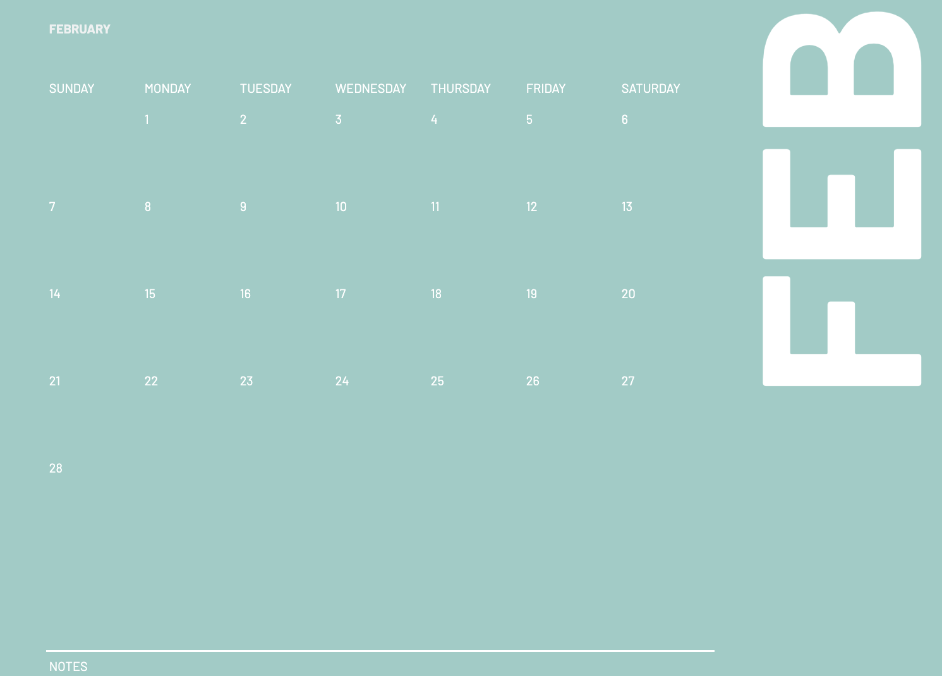 | 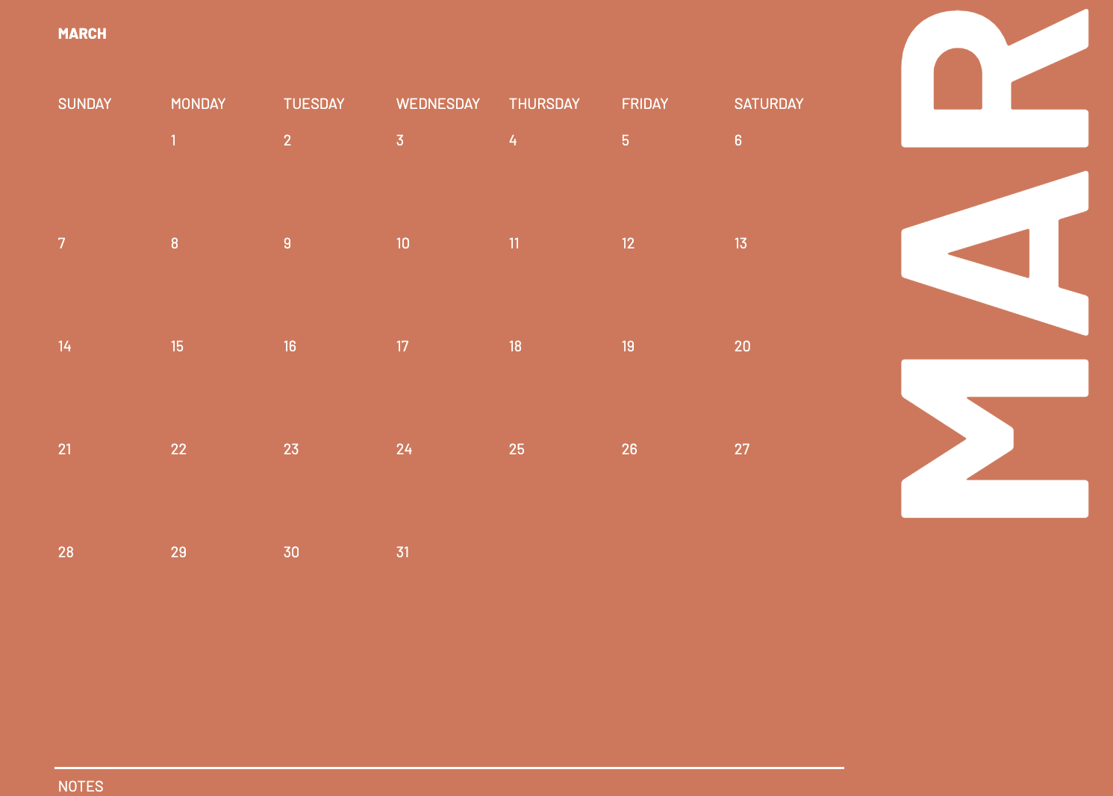
Coral

TIP: Insert images into cells by using: Insert >> Image >> Image in cell

